Sheet2
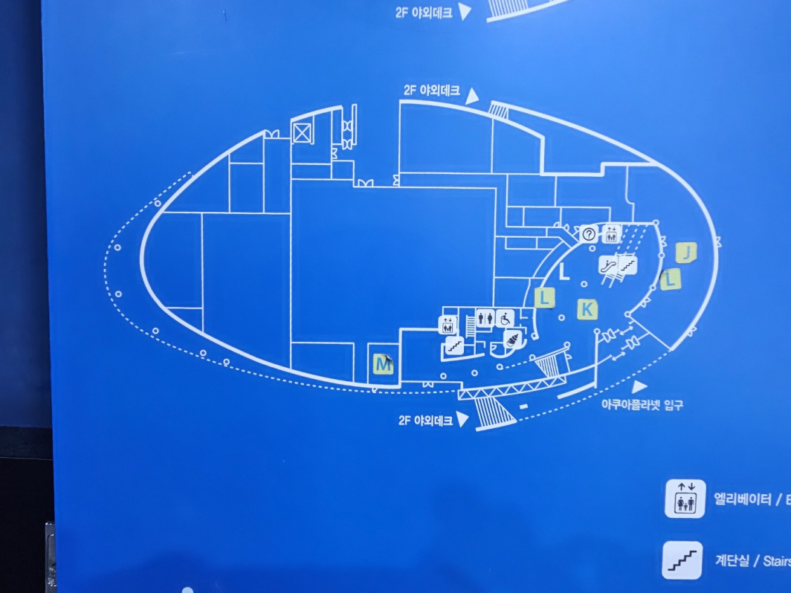
 |  |  |  |  | 관리실 |  |  | 라운지 테이블 카페 |  |  | 여자화장실
 |  |  |  |  |  |  |  |  |  |  |  |  | 남자 화장실
 |  |  |  | 청소도구함 및 직원 탈의실
 | 발전기 및 보일러실
 |  |  | CCTV |  |  |  |  |  |  |  |  | 기념 상품점

바다 왕국 |  |  |  |  |  |  | 중앙 원통형 수족관 |  |  |  |  |  |  | 푸드 코트 | 창고
 |  |  |  |  |  |  |  |  |  | 편의점
 |  | 아마조니아 월드
 |  |  |  |  |  | 광장

 |  |  |  |  |  |  |  |  | 숙소
 |  |  | 민물 관

